20210567GG
Beschrijving: | De AquaHeat Arctic Interface Unit met TE Booster benut een warmtebron met verhoogde temperatuur in combinatie met elektrische energie, voor levering van warm tapwater. Voor wat betreft de energieprestatie wordt de TE Booster beschouwd als een warmtepomp met verhoogde brontemperatuur (BoosterWarmtePomp, BWP).
De KV | 20210567GG | https://mijn.bcrg.nl/media/20210567GG_VKL_TE_Booster_211115.pdf

Berekende warmtebehoefde | uit EPA overnemen | 1746.01

Tapbelasting Qw;dis;nren;an | uit KV overnemen | 846 | 2321 | 4437 | kWh/jr
Stilstandsverlies Pls | uit KV overnemen | 17 | 9.1 | 10.5 | [W]
COP | uit KV overnemen | 1.89 | 3.42 | 4.1 | [-]

 |  | Qw;dis;nren;an lager dan 2321 kWh | > 2321 kWh
geinterpoleerd Pls | Tussenresultaat | 0.0122 | 0.0087 | [kW]
geinterpoleerd COP | Tussenresultaat | 2.824 | 3.235 | [-]

https://mijn.bcrg.nl/media/20210157GK.pdf

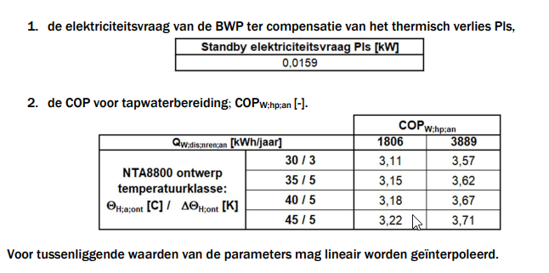

Berekende warmtebehoefde | uit EPA overnemen | 1852.33

Tapbelasting Qw;dis;nren;an | uit KV overnemen | 1806 | 3889 | kWh/jr

COP | uit KV overnemen | 3.15 | 3.62 | [-]

geinterpoleerd COP | Tussenresultaat | 3.160 |  | [-]

20220186
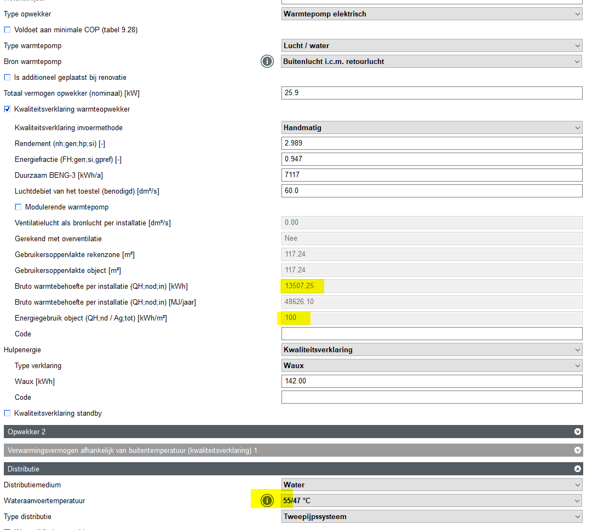
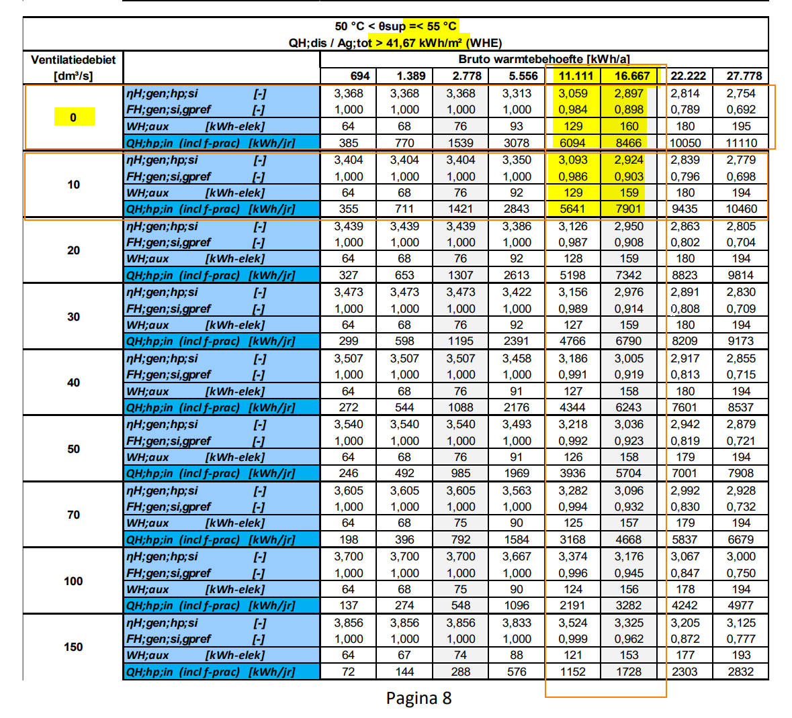
Beschrijving:
De KV | 20220186

Berekende warmtebehoefde | uit EPA overnemen | 13507.25

Berekend ventilatiedebiet (berekend) | tussenresultaat | 0 | dm3/s

Ventilatie 0 dm3/s | Tabelwaarden uit kwaliteitsverklaring:
Ontwerptermperatuur | 50 | < θsup ≤ | 55 | °C
Warmtebehoefde woning QH;dis;nren | uit KV overnemen | 11111 | 16667
ɳH;gen;hp;si | uit KV overnemen | 3.059 | 2.897 | kwh/jaar
FH;gen;si;gpref | uit KV overnemen | 0.984 | 0.898 | [-]
Whaux | uit KV overnemen | 129 | 160 | [-]
Duurzaam BENG | uit KV overnemen | 6094 | 8466 | kwh/a

Ventilatie 10 dm3/s | Tabelwaarden uit kwaliteitsverklaring:
Ontwerptermperatuur | 50 | < θsup ≤ | 55 | °C
Warmtebehoefde woning QH;dis;nren | uit KV overnemen | 11111 | 16667
ɳH;gen;hp;si | uit KV overnemen | 3.093 | 2.924 | kwh/jaar
FH;gen;si;gpref | uit KV overnemen | 0.986 | 0.903 | [-]
Whaux | uit KV overnemen | 129 | 159 | [-]
Duurzaam BENG | uit KV overnemen | 5641 | 7901 | kwh/a

Warmteopwekker | uit KV overnemen | 0 | 10 | dm3/s
geinterpoleerd ɳH;gen;hp;si | Tussenresultaat | 2.989 | 3.020 | kwh/jaar
geinterpoleerd FH;gen;si;gpref | Tussenresultaat | 0.947 | 0.950 | [-]
geinterpoleerd Whaux | Tussenresultaat | 142 | 142 | [-]
Duurzaam BENG | Tussenresultaat | 7117 | 6616 | kwh/a

Geinterpoleerd op basis van ventilatie | resultaat | 2.989 |  | kwh/jaar
geinterpoleerd FH;gen;si;gpref | resultaat | 0.947 |  | [-]
geinterpoleerd Whaux | resultaat | 142.370 |  | [-]
Duurzaam BENG | resultaat | 7117.021 |  | kwh/a

w203q
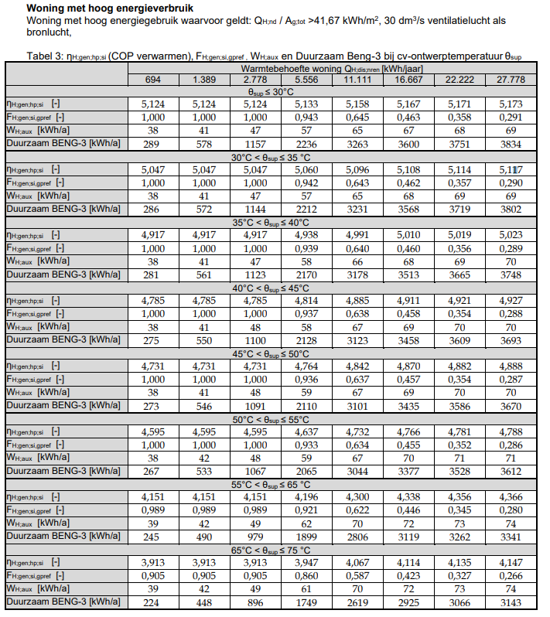
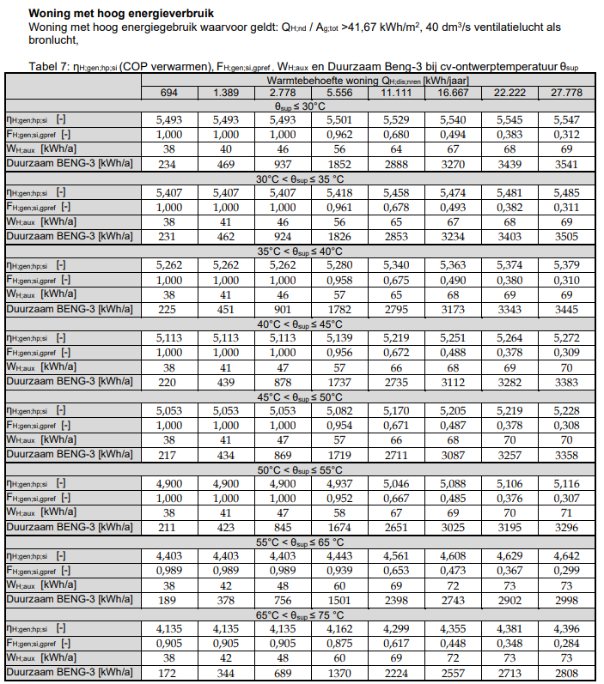
Beschrijving: | Voor EDR test W203q zijn de geinterpoleerde waarden nodig uit de KV van de warmtepomp
De KV | 20210163GK | https://mijn.bcrg.nl/media/20210163GK_V2.pdf

Berekende warmtebehoefde | uit EPA overnemen | 6820.667
Hulpenergie
Berekende Ag (invullen) | uit EPA overnemen | 96 | m2
Berekend ventilatiedebiet (berekend) | tussenresultaat | 34.56 | dm3/s

Ventilatie 30 dm3/s | Tabelwaarden uit kwaliteitsverklaring:
Ontwerptermperatuur | 50 | < θsup ≤ | 55 | °C
Warmtebehoefde woning QH;dis;nren | uit KV overnemen | 5556 | 11111
ɳH;gen;hp;si | uit KV overnemen | 4.637 | 4.732 | kwh/jaar
FH;gen;si;gpref | uit KV overnemen | 0.933 | 0.634 | [-]
Whaux | uit KV overnemen | 59 | 67 | [-]
Duurzaam BENG | uit KV overnemen | 2065 | 3040 | kwh/a

Ventilatie 40 dm3/s | Tabelwaarden uit kwaliteitsverklaring:
Ontwerptermperatuur | 50 | < θsup ≤ | 55 | °C
Warmtebehoefde woning QH;dis;nren | uit KV overnemen | 5556 | 11111
ɳH;gen;hp;si | uit KV overnemen | 4.937 | 5.046 | kwh/jaar
FH;gen;si;gpref | uit KV overnemen | 0.952 | 0.667 | [-]
Whaux | uit KV overnemen | 58 | 67 | [-]
Duurzaam BENG | uit KV overnemen | 1674 | 2651 | kwh/a

Warmteopwekker | uit KV overnemen | 30 | 40 | dm3/s
geinterpoleerd ɳH;gen;hp;si | Tussenresultaat | 4.659 | 4.962 | kwh/jaar
geinterpoleerd FH;gen;si;gpref | Tussenresultaat | 0.865 | 0.887 | [-]
geinterpoleerd Whaux | Tussenresultaat | 61 | 60 | [-]
Duurzaam BENG | Tussenresultaat | 2287 | 1896 | kwh/a

Geinterpoleerd op basis van ventilatie | resultaat | 4.797 |  | kwh/jaar
geinterpoleerd FH;gen;si;gpref | resultaat | 0.875 |  | [-]
geinterpoleerd Whaux | resultaat | 60.469 |  | [-]
Duurzaam BENG | resultaat | 2108.883 |  | kwh/a

Ingevoerd in EPA
Tabel 3 uit KV

